Use_Case
6.3.1 Màn hình header

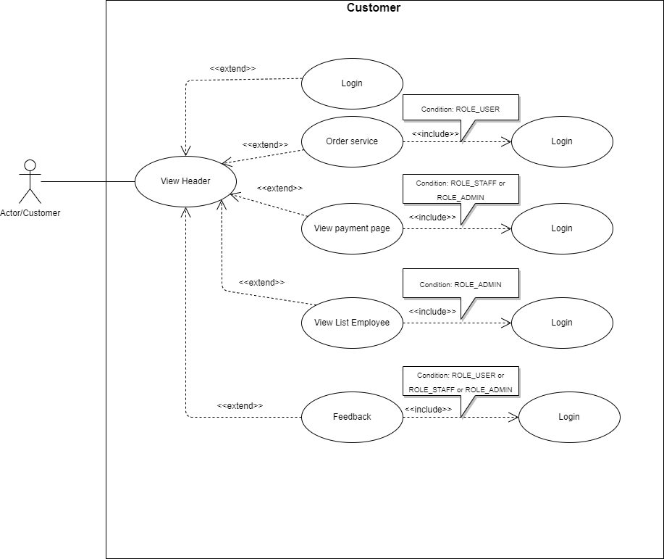

6.3.2 Màn hình body

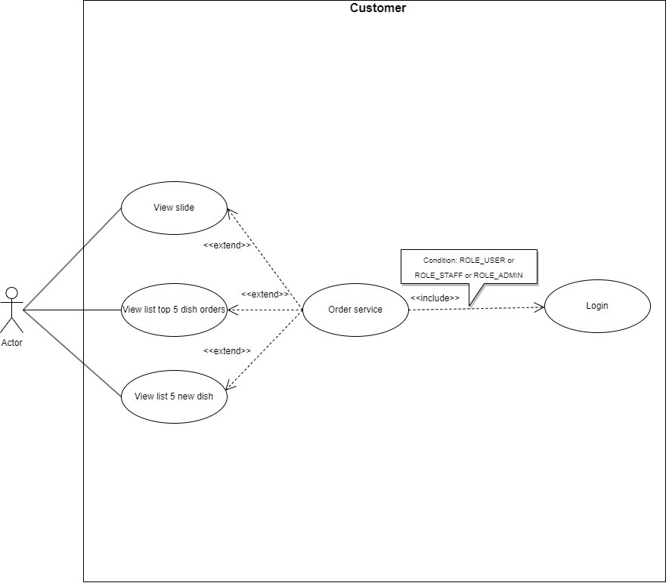

6.3.3 Màn hình footer
**Note: không có liên kết với các chức năng khác

Class_Diagram
6.3.1 Màn hình header

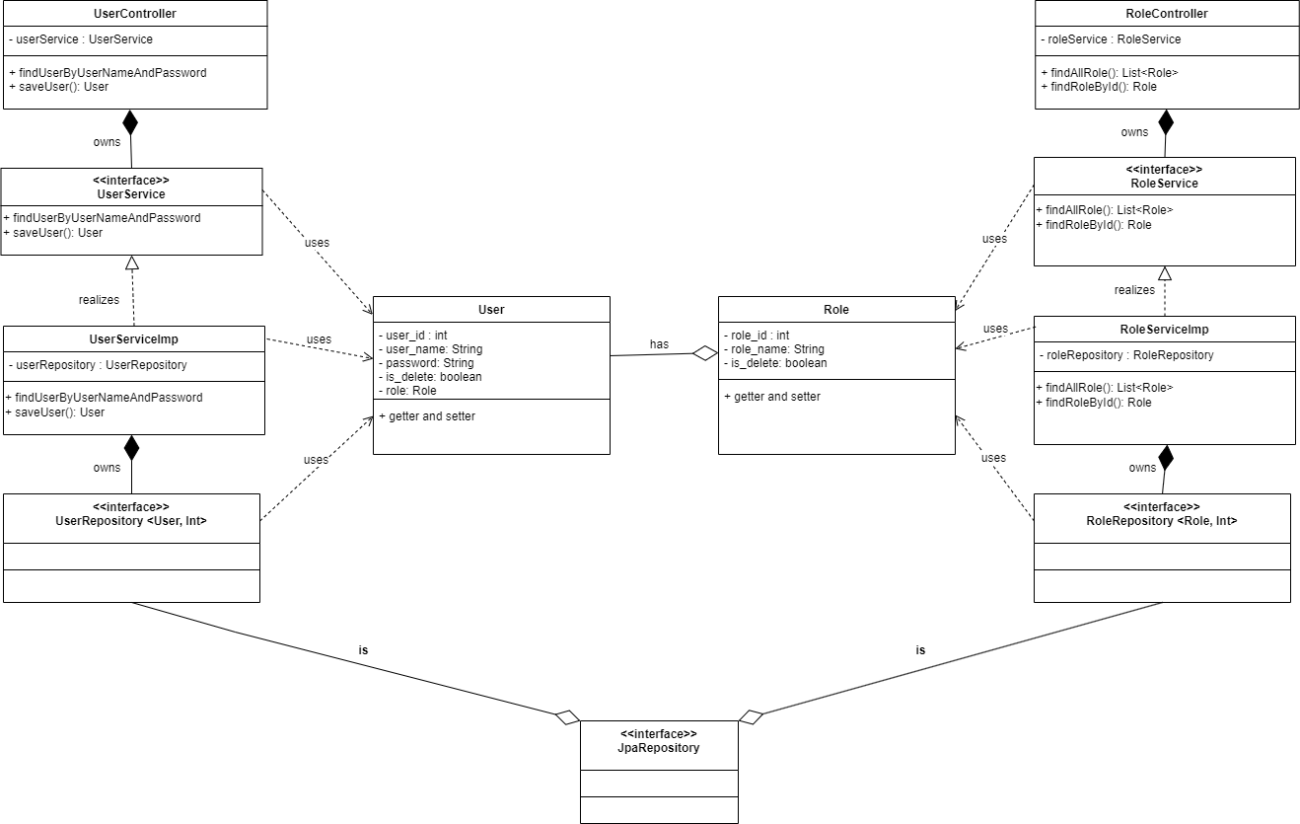

6.3.2 Màn hình body

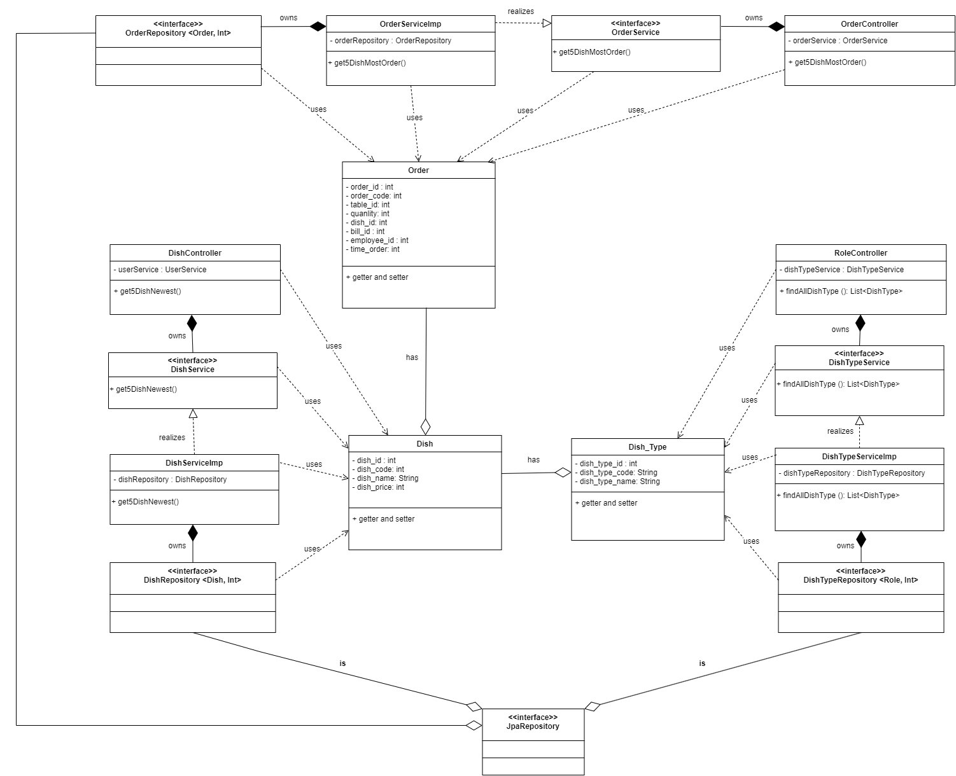

6.3.3 Màn hình footer
**Note: không có mối quan hệ giữa các class

Sequence_Diagram
6.3.1 Màn hình header

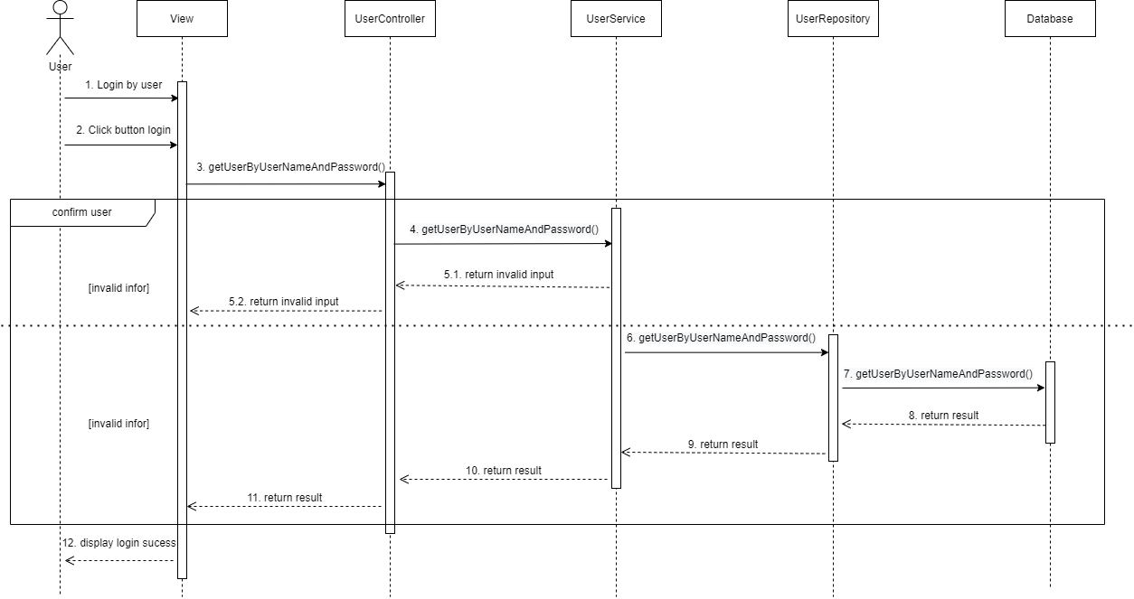

6.3.2 Màn hình body
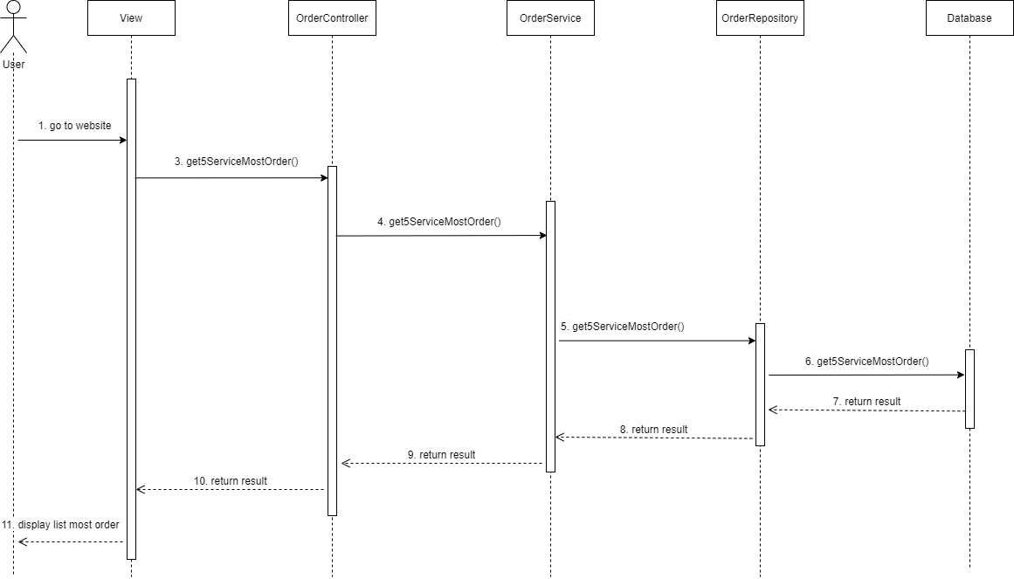
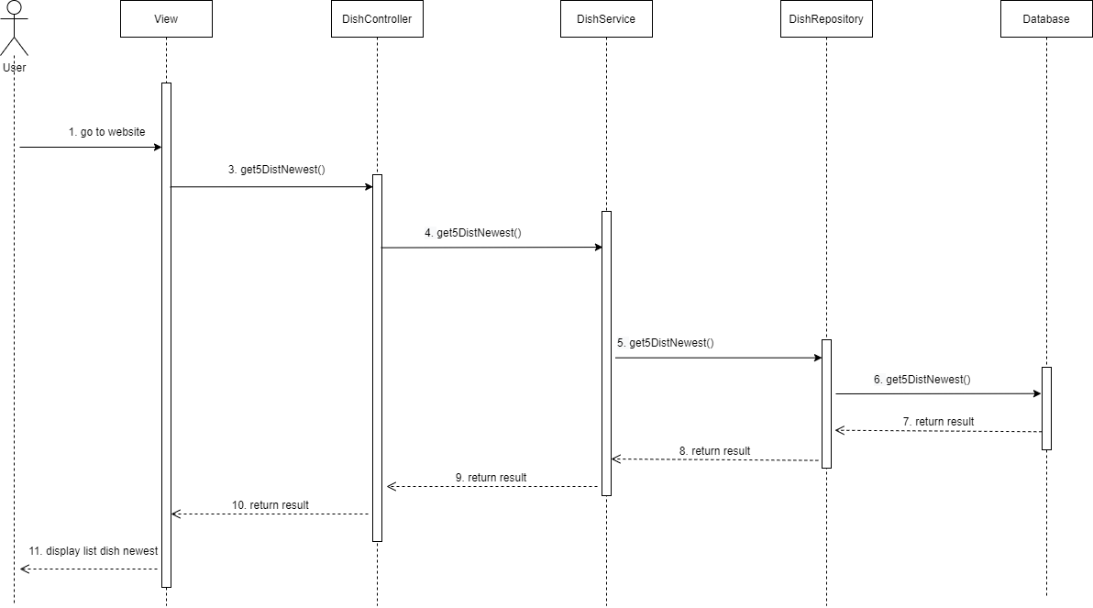

6.3.3 Màn hình footer
**Note: footer không có sequence diagram

